Whitepaper meting 3140
Meetwaarden
Isolatieweerstand
 | De isolatieweerstand wordt gemeten tussen elk actief deel en aarde
 | De isolatieweerstand dient ook tussen de fasen onderling worden gemeten (NEN 1010 bepaling 61.3.3).
 | De NEN 1010-6 geeft een minimum weerstand aan van 1000 Ω, oftewel 1 kΩ per volt aan bedrijfspanning. Dit houdt in bij lichtgroepen met 1 enkele fase, waar een bedrijfsspanning van 230 V aanwezig is de isolatieweerstand minimaal 230 kΩ dient te zijn
 | De waarde van de isolatieweerstand moet bij nieuwe laagspanningsinstallaties tot een spanning van 500 V minimaal 1,0 MΩ zijn.
 | De waarde van de isolatieweerstand van klasse I apparatuur tot een spanning van 500 V minimaal 1,0 MΩ zijn.
 | De waarde van de isolatieweerstand van klasse II apparatuur tot een spanning van 500 V minimaal 2,0 MΩ zijn.
 | De waarde van de isolatieweerstand van klasse III apparatuur tot een spanning van 500 V minimaal 0,5 MΩ zijn.

Impedantie Zs (Zl-pe) van de foutstroomketen wordt gemeten als vervanging van de visuele controle op onderbreking beschermleidingen.

 | Bij een uitschakeltijd van 0,4 seconden kunnen berekende maximale waarden voor de impedantie van de foutstroomketen uit de tabel op de volgende pagina worden aangehouden.
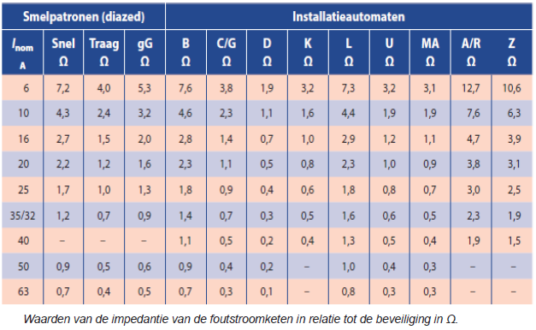

Aardlekschakelaars
 | Controle van uitschakeltijd
 | De meting introduceert een foutstroom die gelijk is aan of iets groter is dan de
 | nominale aanspreekstroom. Uitschakeling moet dan plaatsvinden binnen 300 ms.
 | Controle van aanspreekstroom
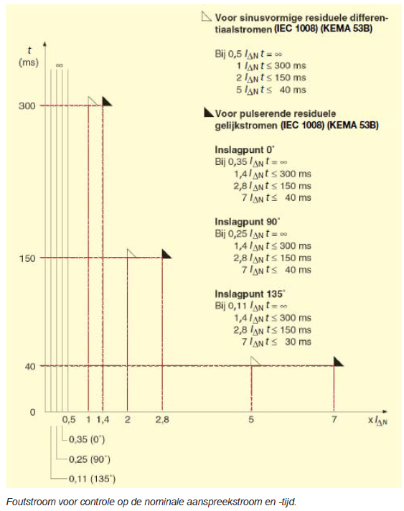

Aardingsverspreidingsweerstand

 | De aardingsweerstandcomponent kan ook worden gemeten met de totale lusweerstand Zl van de netimpedantie alsmede de te verwachten kortsluitstroom (PSC) berekenen, die zou kunnen stromen bij een kortsluiting tussen fase en neutraal.

